BSc.
 | Bachelor

WBMT1050 T1
Wiskunde 1 Analyse 1
WBMT1050 T2
Wiskunde 1 Analyse 2
WBMT1051 T1
Wiskunde 2 Lineaire Algebra 1
WBMT1051 T2
Wiskunde 2 Lineaire Algebra 2
1e jaar | ECTS | Periode 1 | Periode 2 | Periode 3 | Periode 4 | Vakantie
 | 1 |  |  |  |  |  |  | Wiskunde Blok
 | 2 |  |  |  |  |  |  | Natuurkunde Blok
WB1630-16
Statica
WB1631-15
Sterkteleer
WB1135
Dynamica
 | 3 |  |  |  |  |  |  | Maritieme Techniek Blok
WB1530-14
Thermofluids
 | 4 |  |  |  |  |  |  | Minorblok
 | 5 |  |  |  |  |  |  | Maatschappij- & Organisatie Blok
 | 6 |  |  |  |  |  |  | Niet verplaatsbaar, grootste deel verplicht in betreffend kwartaal
 | 7 |  |  |  |  |  |  | Verplichte practica in betreffend kwartaal
 | 8
MT1457
Weerstand, Voortstuwing & Aandrijving
 | 9
MT1455
Geometrie & Stabiliteit
MT1456
Construeren
MT1458
Integratieproject
 | 10
 | 11
 | 12
 | 13
 | 14
 | 15
 | 16
 | 17
 | 18
 | Totaal | 15 | 15 | 15 | 15 | 0 | 60

WBMT2049 T1
Wiskunde 4 Kansrekening & Statistiek
WBMT2048 T1
Wiskunde 3 Analyse
WBMT2048 T2
Wiskunde 3 Differentiaalvergelijkingen
WBMT2049 T2
Wiskunde 4 Numerieke Wiskunde
2e jaar | ECTS | Periode 1 | Periode 2 | Periode 3 | Periode 4 | Vakantie
 | 1
 | 2
WB2630 T1
Advanced Dynamics
MT2430-16
Weerstand, Voortstuwing & Aandrijving 2
MT2432
Sterkteleer van Schepen
 | 3
MT2433
Scheepsbewegingen
 | 4
 | 5
 | 6
WB2630 T2
Continuum Mechanics
 | 7
 | 8
MT2434
2e Integratieproject
 | 9
MT2429
Maritieme Markten & Operaties
MT2431
Geometrie en Stabiliteit 2
MT2434
2e Integratieproject
 | 10
 | 11
 | 12
 | 13
 | 14
 | 15
 | 16
 | 17
 | 18
 | Totaal | 15 | 15 | 15 | 15 | 0 | 60

MT3431
Complexe Belastingen & Trillingen
MT3420
Electrische Systemen
Minor
B-eindproject (herkansing)
Minor
B-eindproject (herkansing)
3e jaar | ECTS | Periode 1 | Periode 2 | Periode 3 | Periode 4 | Vakantie
 | 1
 | 2
 | 3
 | 4
 | 5
 | 6
MT3432
Organisatie Scheepsproductie
MT3BEP
Bachelor Eindproject
 | 7
 | 8
 | 9
 | 10
 | 11
 | 12
MT3BEP
Bachelor Eindproject
 | 13
 | 14
 | 15
 | 16
 | 17
 | 18
 | Totaal | 15 | 15 | 15 | 15 | 0 | 60

4e jaar | ECTS | Periode 1 | Periode 2 | Periode 3 | Periode 4 | Vakantie
 | 1
 | 2
 | 3
 | 4
 | 5
 | 6
 | 7
 | 8
 | 9
 | 10
 | 11
 | 12
 | 13
 | 14
 | 15
 | 16
 | 17
 | 18
 | Totaal |  |  |  |  | 0 | 0

BSc. + MSc.
 | Bachelor

WBMT1050 T1
Wiskunde 1 Analyse 1
WBMT1050 T2
Wiskunde 1 Analyse 2
WBMT1051 T1
Wiskunde 2 Lineaire Algebra 1
WBMT1051 T2
Wiskunde 2 Lineaire Algebra 2
1e jaar | ECTS | Periode 1 | Periode 2 | Periode 3 | Periode 4 | Vakantie
 | 1 |  |  |  |  |  |  | Wiskunde Blok
 | 2 |  |  |  |  |  |  | Natuurkunde Blok
WB1630-16
Statica
WB1631-15
Sterkteleer
WB1135
Dynamica
 | 3 |  |  |  |  |  |  | Maritieme Techniek Blok
WB1530-14
Thermofluids
 | 4 |  |  |  |  |  |  | Minorblok
 | 5 |  |  |  |  |  |  | Maatschappij- & Organisatie Blok
 | 6 |  |  |  |  |  |  | Niet verplaatsbaar, grootste deel verplicht in betreffend kwartaal
 | 7 |  |  |  |  |  |  | Verplichte practica in betreffend kwartaal
 | 8
MT1457
Weerstand, Voortstuwing & Aandrijving
 | 9
MT1455
Geometrie & Stabiliteit
MT1456
Construeren
MT1458
Integratieproject
 | 10
 | 11
 | 12
 | 13
 | 14
 | 15
 | 16
 | 17
 | 18
 | Totaal | 15 | 15 | 15 | 15 | 0 | 60

WBMT2049 T1
Wiskunde 4 Kansrekening & Statistiek
WBMT2048 T1
Wiskunde 3 Analyse
WBMT2048 T2
Wiskunde 3 Differentiaalvergelijkingen
WBMT2049 T2
Wiskunde 4 Numerieke Wiskunde
2e jaar | ECTS | Periode 1 | Periode 2 | Periode 3 | Periode 4 | Vakantie
 | 1
 | 2
WB2630 T1
Advanced Dynamics
MT2430-16
Weerstand, Voortstuwing & Aandrijving 2
MT2432
Sterkteleer van Schepen
 | 3
MT2433
Scheepsbewegingen
 | 4
 | 5
 | 6
WB2630 T2
Continuum Mechanics
 | 7
 | 8
MT2434
2e Integratieproject
 | 9
MT2429
Maritieme Markten & Operaties
MT2431
Geometrie en Stabiliteit 2
MT2434
2e Integratieproject
 | 10
 | 11
 | 12
 | 13
 | 14
 | 15
 | 16
 | 17
 | 18
 | Totaal | 15 | 15 | 15 | 15 | 0 | 60

MT3431
Complexe Belastingen & Trillingen
MT3420
Electrische Systemen
Minor
B-eindproject (herkansing)
Minor
B-eindproject (herkansing)
3e jaar | ECTS | Periode 1 | Periode 2 | Periode 3 | Periode 4 | Vakantie
 | 1
 | 2
 | 3
 | 4
 | 5
 | 6
MT3432
Organisatie Scheepsproductie
MT3BEP
Bachelor Eindproject
 | 7
 | 8
 | 9
 | 10
 | 11
 | 12
MT3BEP
Bachelor Eindproject
 | 13
 | 14
 | 15
 | 16
 | 17
 | 18
 | Totaal | 15 | 15 | 15 | 15 | 0 | 60

4e jaar | ECTS | Periode 1 | Periode 2 | Periode 3 | Periode 4 | Vakantie
 | 1
 | 2
 | 3
 | 4
 | 5
 | 6
 | 7
 | 8
 | 9
 | 10
 | 11
 | 12
 | 13
 | 14
 | 15
 | 16
 | 17
 | 18
 | Totaal |  |  |  |  | 0 | 0

 | Master

MT44030
Torsion and Shear in Marine Structures
MT44020
Motions & Loading of Structures in Waves
MT44020
Motions & Loading of Structures in Waves
MT44020
Motions & Loading of Structures in Waves
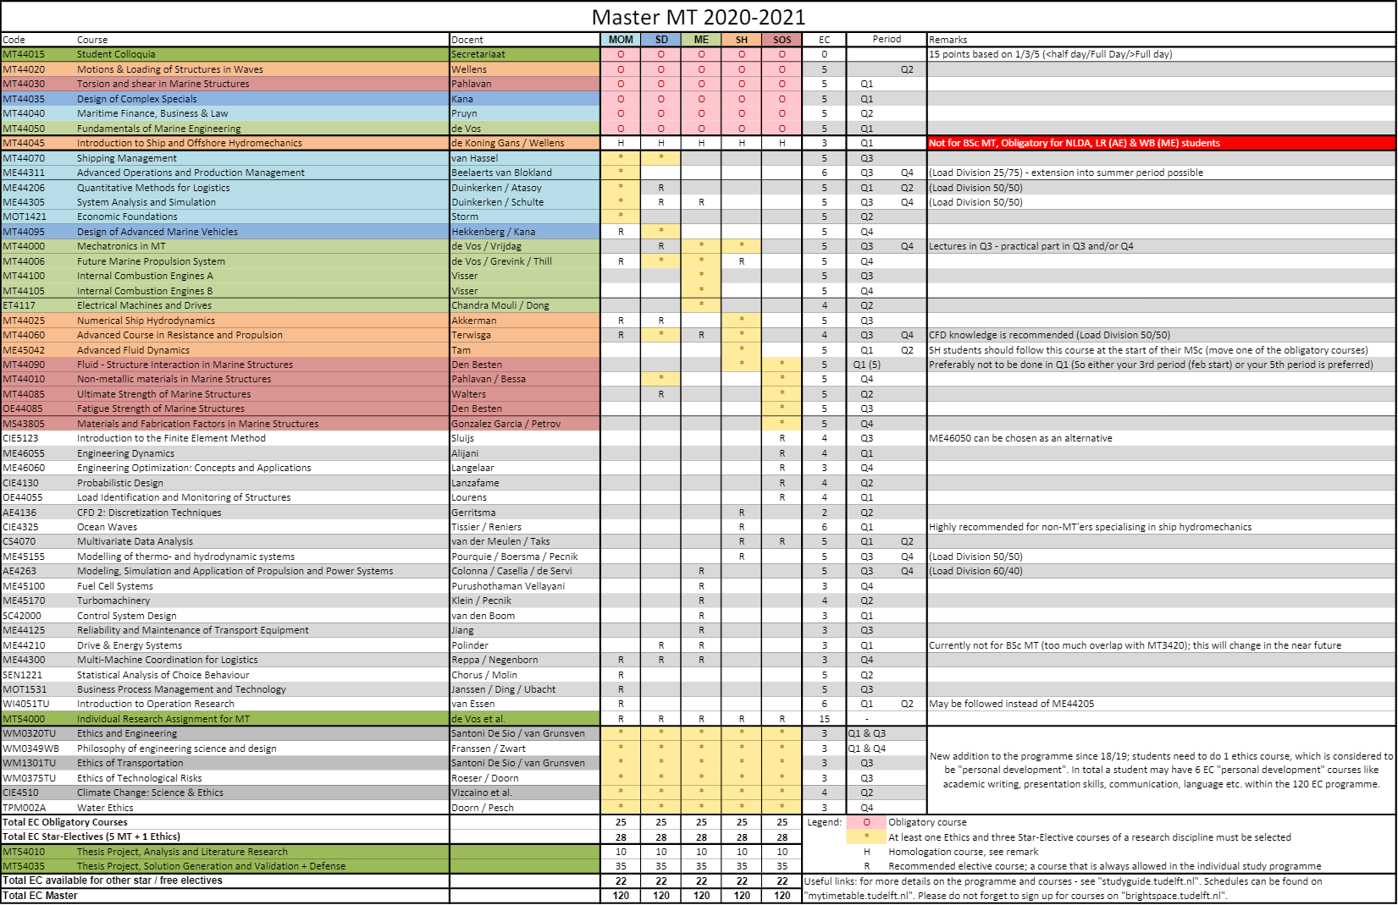
1e jaar | ECTS | Periode 1 | Periode 2 | Periode 3 | Periode 4 | Vakantie
 | 1 |  |  |  |  |  |  | Obligatory courses
 | 2
 | 3
 | 4
 | 5
MT44035
Design of Complex Specials
MT44040
Maritime Finance, Bussiness and Law
 | 6
 | 7
 | 8
 | 9
 | 10
MT44050
Fundamentals of Marine Engineering
 | 11
 | 12
 | 13
 | 14
 | 15
 | 16
 | 17
 | 18
 | Totaal |  |  |  |  | 0 | 0

2e jaar | ECTS | Periode 1 | Periode 2 | Periode 3 | Periode 4 | Vakantie
 | 1
 | 2
 | 3
 | 4
 | 5
 | 6
 | 7
 | 8
 | 9
 | 10
 | 11
 | 12
 | 13
 | 14
 | 15
 | 16
 | 17
 | 18
 | Totaal |  |  |  |  | 0 | 0

3e jaar | ECTS | Periode 1 | Periode 2 | Periode 3 | Periode 4 | Vakantie
 | 1
 | 2
 | 3
 | 4
 | 5
 | 6
 | 7
 | 8
 | 9
 | 10
 | 11
 | 12
 | 13
 | 14
 | 15
 | 16
 | 17
 | 18
 | Totaal |  |  |  |  | 0 | 0

MSc. courses
MT44070
Shipping Management
ME44311
ME44311
Advanced Operations and Production Management
ME44206 Quantatative Methods for Logistics
ME44206 Quantatative Methods for Logistics
MOT1421
Economic Foundations

ME44305 System Analysis and Simulation
ME44305 System Analysis and Simulation

MT44006
Future Marine Propulsion System
MT44000
Mechatronics
in MT
MT44095
Design of Advanced Marine Vehicles
MT44100
Internal Combustion Engines A
MT44105
Internal Combustion Engines B
ET4117
Electrical Machines and Drives

MT44025
Numerical Ship Hydrodynamics
MT44060
Advanced Course in resistance and Propulsion
MT44060
Advanced Course in resistance and Propulsion

ME45042
Advanced Fluid Dynamics
ME45042
Advanced Fluid Dynamics

MT44090
Fluid- Structure Interaction in Marine Structures
MT44010
Non- metalic materials in marine structures
MT44085
Ultimate Strengt of Marine Structures
OE44085
Fatigue Strengt of Marine Structures
MS43805
materials and fabrication Factors in marine Structures

CIE5123
Introduction to the FEM
ME46055
Engineering Dynamics
ME46060
Engineering Optimization: Concepts & Applications
CIE4130
Probabilistic Design
OE44055
Load Identification and Monitoring of Structures
AE4136
CFD2: Discretization Technigques

CIE4325
Ocean Waves
CS4070 Multivariate Data Analysis
CS4070 Multivariate Data Analysis
ME45100
Fuel Cell systems
ME45170
Turbomachinery
SC42000
Control System Design

ME45155 Modelling of thermo- and hydrodynamic systems
ME45155 Modelling of thermo- and hydrodynamic systems

SEN1221
Statistical Analysis of Choice Behaviour
MOT1531
Business Process Management and Technology

ME44125
Reliability and Maintanance of Transport Equipment
AE4263 Modelling, Simulation and Application of Propulsion and Power systems
AE4263 Modelling, Simulation and Application of Propulsion and Power systems

ME44300
Multi-Machine Coordination for Logistics
WI4051TU
Introduction to Operation Research
WI4051TU
Introduction to Operation Research

Currently not available for MT
ME44210
Drive & Energy Systems

CIE4510
Climate Change: Science & Ethics
WM0320TU
Ethics and Engineering
WM0349WB
Philosophy of Engineering Science and Design
WM1301TU
Transportation (Ethics of)
WM0375TU
Techonological Risks (Ethics of)
TPM002A
Water Ethics

Course Code
Course Name
Course Code
Course Name
Templates
example: Extracurricular activities, Internships, etc.
6 ects | 5 ects | 4 ects | 3 ects | 2 ects
Course code
Course Name
Course Code
Course Name
Course Code
Course Name

